ogólny_schemat_dok
ogólny schemat budowy dokumentu:

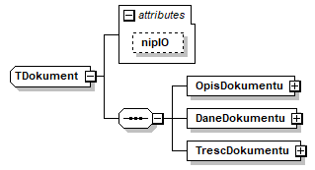

lp. (nr pola) | nazwa elementu schematu xml | nazwa pola lub atrybutu w schemacie xml | nazwa pola | opis pola | format | walidacja w schemie | walidacja przy przekazaniu | obowiązkowość
0.0 | Dokument-atrybut | nipIO | dok_nrnipio | NIP raportującej instytucji obowiązanej | 10N | T (10 cyfr) | T (10 cyfr, sprawdzana suma kontrolna i zgodność z danymi IO z formularza identyfikującego) | tak
0.1 | TrescDokumentu-atrybut | rodzaj | dok_rodzaj | rodzaj - stała wartość "inny", wynikająca z ogólnych zasad budowy dokumentu | ciąg znaków "inny" | T (stała wartość) | T (stała wartość) | nie
0.2 | TrescDokumentu-atrybut | format | dok_format | format - stała wartość "text/xml", wynikająca z ogólnych zasad budowy dokumentu | ciąg znaków "text/xml" | T (stała wartość) | T (stała wartość) | tak
0.3 | TrescDokumentu-atrybut | kodowanie | dok_kodowanie | kodowanie - stała wartość "XML", wynikająca z ogólnych zasad budowy dokumentu | ciąg znaków "XML" | T (stała wartość) | T (stała wartość) | tak

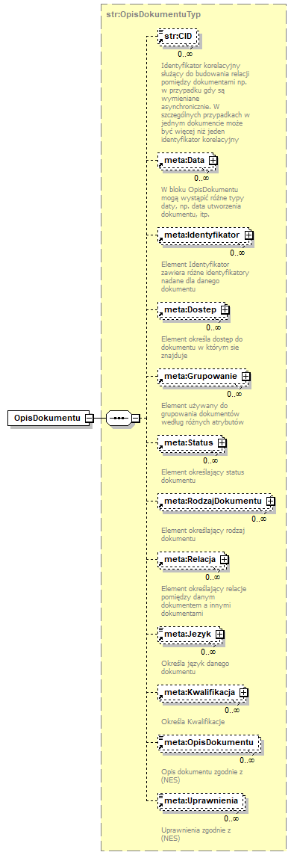
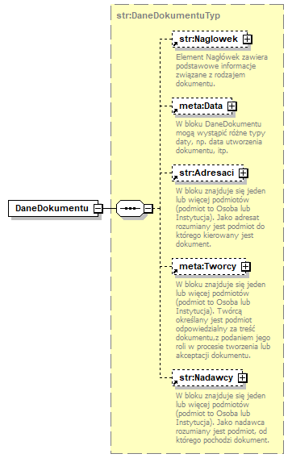
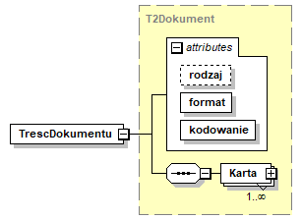

 |  |  |  |  |  | atrybut rodzaj - stała wartość = "inny"
 |  |  |  |  |  | atrybut format - stała wartość = "text/xml"
 |  |  |  |  |  | atrybut kodowanie - stała wartość = "XML"

 |  |  |  |  |  | element Karta opisany w kolejnych
 |  |  |  |  |  | arkuszach dla dokumentów opisujących
 |  |  |  |  |  | poszczególne rodzaje
 |  |  |  |  |  | raportowanych informacji

 |  |  |  | pola w elemencie DaneDokumentu wynikają z ogólnych
 |  |  |  | zasad budowy dokumentu i nie są obowiązkowe;
 |  |  |  | w przypadku wypełniena pól Data zaleca się
 |  |  |  | wypełnienie datą utworzenia dokumentu;
 |  |  |  | w przypadku wypełniena pól Adresaci zaleca się
 |  |  |  | wypełnienie nazwą: "GIIF";
 |  |  |  | w przypadku wypełniena pól Nadawcy zaleca się
 |  |  |  | wypełnienie nazwą raportującej instytucji obowiązanej;

 | pola w elemencie OpisDokumentu wynikają z ogólnych
 | zasad budowy dokumentu i nie są obowiązkowe;
 | w przypadku wypełniena pól Data zaleca się
 | wypełnienie datą utworzenia dokumentu;

tr_notarialna
Karta - struktura informacji o transakcji typu czynność notarialna v05
(art.72.ust.4)

lp. (nr pola) | usytuowanie elementu w schemacie xml | nazwa pola w schemacie xml | robocza nazwa pola | opis pola | format | walidacja w schemie | walidacja przy przekazaniu | obowiązkowość
4.0 | .../Karta-atrybut | korekta | trn_status | wartość logiczna okreslająca, czy przekazywana jest nowa informacja o transakcji (nowym transferze) czy informacja o korekcie informacji już do GIIF przekazanej | boolean | T (wartość logiczna true/false) | T (wartość logiczna true/false) | tak
4.1 | .../Karta/IdentyfikatorTr | NumerRepertorium | trn_nrewtr |  | varchar(40) | T (dozwolone cyfry, litery i znak /) | T (dozwolone cyfry, litery i znak /) | tak
4.1a |  | NumerCzynnosci | trn_nrewtc |  | varchar(40) | T (dozwolone wszystkie znaki oprócz znaków końca linii) | T (dozwolone wszystkie znaki oprócz znaków końca linii) | tak
4.2 | .../Karta | DataTr | trn_tdat | data sporządzenia aktu notarialnego | data | T | T | tak
4.3 |  | KwotaTr | trn_tkw | oznaczenie wartości przedmiotu czynności (kwota w walucie transakcji) | number(20,2) | T (dozwolone cyfry i "." jako znak oddzielenia dziesiętnego) | T (dozwolone cyfry i "." jako znak oddzielenia dziesiętnego) | tak
4.4 |  | KodWalutyTr | trn_tj | kod waluty, w której oznaczono wartość przedmiotu czynności (trzyliterowe kody ISO) | varchar(3) | T (3 litery) | T (3 litery, sprawdzana poprawność kodu - wg słownika) | tak
4.5 |  | KodRodzajuTr | trn_krodztr | kod rodzaju transakcji (stała wartość 07) | varchar(2) | T (stała wartość 07) | T (stała wartość 07) | tak
4.6 |  | TytulTr | trn_tyt | tytuł transakcji (rodzaj czynności notarialnej) | varchar(3) | T (ANN - litera+dwie cyfry) | T (ANN, sprawdzana poprwność kodu - wg słownika: A01 sprzedaż nieruchomości, A02 zamiana nieruchomości, A03 darowizna nieruchomości, A04 sprzedaż ruchomości, A05 zamiana ruchomości, A06 darowizna ruchomości, A07 inne przeniesienie własności wartości majątkowej, B01 dział spadku, B02 zniesienie współwłasności, itd. wg kolejnych zapisów w kolejnych literach art. 2 ust. 1 pkt. 13) | tak
4.7 |  | SposobWydaniaDysp | trn_spdysp | sposób wydania dyspozycji lub zlecenia przeprowadzenia transakcji (czynności notarialnej) | 1N | T (1 cyfra) | T (1 cyfra, sprawdzana poprawność kodu - wg słownika: 0 czynność notarialna zlecona bez składania depozytu, 1 czynność notarialna zlecona ze złożeniem do depozytu dokumentu, 2 cz.n. zlecona ze złożeniem do depozytu pieniędzy, 3 cz.n. zlecona ze złożeniem do depozytu papierów wartościowych) | tak
4.8 |  | Uwagi | trn_uwagi | pole tekstowe zawierające dodatkowe informacje | varchar(2000) | T (dozwolone wszystkie znaki oprócz znaków końca linii) | T (dozwolone wszystkie znaki oprócz znaków końca linii) | nie

+ struktury z informacjami o podmiotach:
 |  |  |  | wszystkie podmioty - strony czynności, osoby prawne lub inne podmioty biorące udział w transakcji i ich przedstawiciele w rolach (określanych za pomocą atrybutu CharakterPodmiotu) właściwych dla danego kodu rodzaju i tytułu transakcji-czyności notarialnej, np: - dla kodu rodzaju-tytułu 71-a01: sprzedający nieruchomość, kupujący nieruchomość, - dla kodu rodzaju-tytułu 71-a02: zamieniający nieruchomość, - dla kodu rodzaju-tytułu 71-a03: darujący nieruchomość, obdarowany nieruchomością, ... itd. wg wartości w słowniku charakterów podmiotu dla każdego z zapisów w kolejnych literach art. 2 ust. 1 pkt. 13) z wykorzystaniem formatów określonych w arkuszu pdm

 |  |  |  | dla każdego podmiotu podane są informacje w postaci atrybutu CharakterPodmiotu oraz danych w elemencie DanePodmiotu
 |  |  |  | (ZleceniodawcaOsobaFizyczna lub ZleceniodawcaOsobaPrawna)
 |  |  |  | 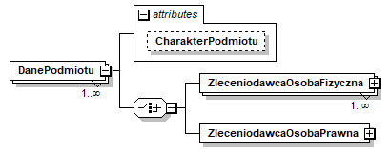 moduł ZleceniodawcaOsobaFizyczna zawiera następujące sekcje danych: OsFizyczna i - jeśli występuje - OsFizycznaOsobaUpowazniona
 |  |  |  | moduł ZleceniodawcaOsobaPrawna zawiera następujące sekcje danych: OsPrawna i - obowiązkowo - OsPrawnaOsobaUpowazniona

 |  |  |  | wg schematów opisanych w arkuszu pdm i zilustrowanych w pliku transakcja_notarialna_schema.png oraz na rysunku obok

